Sheet1
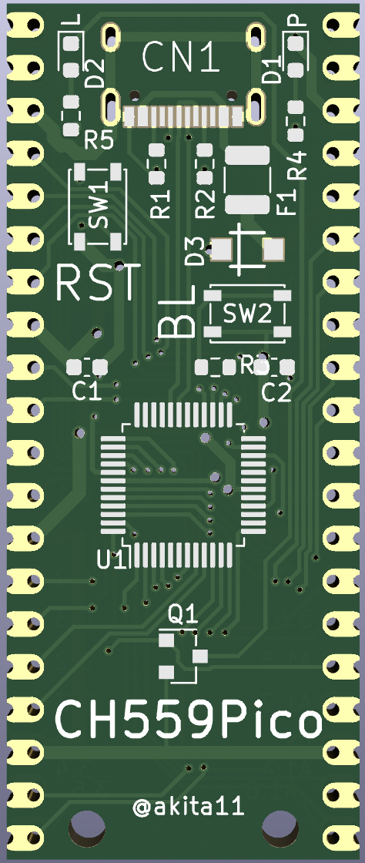
 |  |  |  |  |  |  | CH559Pico
0 |  |  | AD0/UDTR |  |  |  |  | LED:P1.5(15)
1 |  |  | AD1/URTS |  | TXD | 31 |  |  | +5V
2 |  |  | AD2/RXD_ |  | RXD | 30 |  |  | +5V
3 |  |  | AD3/TXD_ |  |  | GND |  |  | GND
4 |  |  | AD4/UCTS | A10 | MISO1 | 22
5 |  |  | AD5/UDSR | A11 | SCK1 | 23 |  |  | +3.3V
6 |  |  | AD6/URI | A12 | PWM1 | 24 |  |  | 13 |  | AN3
7 |  |  | AD7/UDCD | TNOW/A13/T2EX_/CAP2_ | PWM2 | 25 |  |  | 12 |  | AN2 | PWM3/CAP3
10 |  | AIN0 | T2/CAP1 |  |  | GND |  |  | GND
11 |  | AN1 | T2EX/CAP2 | A14 | RXD1 | 26 |  |  | 11 |  | AN1 | T2EX/CAP2
12 |  | AN2 | PWM3/CAP3 | A15/DA7 | TXD1 | 27 |  |  | 10 |  | AIN0 | T2/CAP1
13 |  | AN3 |  | AD0/UDTR |  | 00
14 | SCS | AN4 |  | AD1/URTS |  | 01 |  |  | 21 | MOSI1 |  | A9
15 | MOSI | AN5 |  |  |  | GND |  |  | GND
16 | MISO1 | AIN6 |  | AD2/RXD_ |  | 02 |  |  | 37 |  |  | RD
17 | SCK | AIN7 |  | AD3/TXD_ |  | 03 |  |  | 36 |  |  | WR
20 | A8 |  |  | LED0 | INT0 | 32 |  |  | 15 | MOSI | AN5
21 | MOSI1 |  | A9 | LED1/!A15 | INT1 | 33 |  |  | 17 | SCK | AIN7
22 | MISO1 |  | A10 |  |  | GND |  |  | GND
23 | SCK1 |  | A11 | LEDC/XCS0 | T0 | 34 |  |  | 14 | SCS | AN4
24 | PWM1 |  | A12 | DA6 | T1 | 35 |  |  | 16 | MISO1 | AIN6
25 | PWM2 |  | TNOW/A13/T2EX_/CAP2_
26 | RXD1 |  | A14
27 | TXD1 |  | A15/DA7
30 | RXD
31 | TXD
32 | INT0 |  | LED0
33 | INT1 |  | LED1/!A15
34 | T0 |  | LEDC/XCS0
35 | T1 |  | DA6
36 |  |  | WR
37 |  |  | RD
40 |  |  | LED2/A0/RXD1_
41 |  |  | A1
42 | PWM3_ |  | CAP3_/A2
43 | PWM1_ |  | A3
44 | TXD1_ |  | LED3/TNOW_/A4
45 | PWM2_ |  | A5
46 |  |  | XI/SCS_
47 |  |  | XO/SCK_
50 | UDM
51 | UDP
54 |  |  | HM/ALE/XB
55 |  |  | HP/!A15/XA
57 | RST

